Sheet1
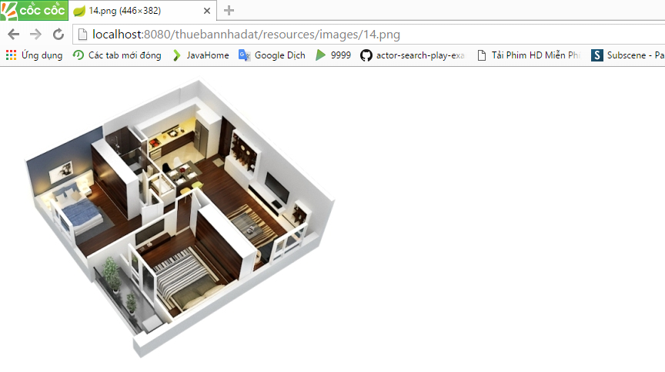
Ở màn hinh chitiet

 | Phần hình và chữ gần quá
 | => Tách ra giống các phần bên cạnh

 | Phần bảng vẽ mặt bằng, khi rê vào hiện dấu cộng, khi bấm vào hình di chuyển đến đường dẫn hình
 | => Sẽ mở ra 1 popup chứa hình đó, và không di chuyển trang

